GB兽残-肌肉禽蛋
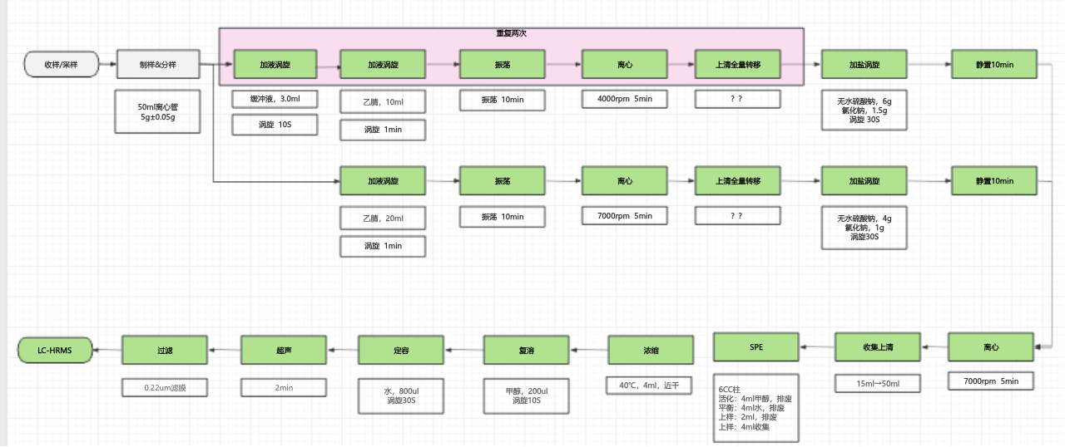
protocol流程 | 功能岛 | 平台 | 模块 | 功能码 | 功能码说明
实验执行
 | 自动化岛 | #1平台 | 机械臂 | 扫码 | 夹爪夹起50ml离心管扫码，搬运到50ml加液涡旋模块
加液涡旋 | 自动化岛 |  | 50ml离心管加液涡旋模块 | 拆盖-加液-装盖-涡旋 | 加缓冲液3ml，涡旋10s，双通道操作
 |  |  | 机械臂 | 搬运 | 夹爪夹起50ml离心管搬到50ml离心管加液涡旋模块
加液涡旋 | 自动化岛 |  | 50ml离心管加液涡旋模块 | 拆盖-加液-装盖-涡旋 | 加10ml 乙腈溶液，涡旋60s，双通道操作
 | 自动化岛 |  | 机械臂 | 搬运 | 夹爪夹起50ml离心管搬到50ml振荡模块
振荡 | 自动化岛 |  | 50ml离心管振荡模块 | 振荡 | 振荡10min
 | 自动化岛 |  | 机械臂 | 搬运 | 夹爪夹起50ml离心管搬到中转平台

 | 中转平台 | 中转平台 | 中转平台 | 搬运样品 | 50ml离心管搬到#3平台

 | 自动化岛 | #2平台 | 机械臂 | 搬运 | 夹爪夹起50ml离心管搬到50ml离心管离心模块
离心 | 自动化岛 |  | 50ml离心管离心模块 | 离心 | 离心300s，转速4000r/min
 | 自动化岛 |  | 机械臂 | 搬运 | 夹爪夹起50ml离心管搬到中转平台

 | 中转平台 | 中转平台 | 中转平台 | 运输 | 50ml离心管送到#4平台

 | 自动化岛 | #3平台 | 机械臂 | 搬运 | 夹爪夹起50ml新离心管搬到50ml离心管加盐涡旋模块
 | 自动化岛 |  | 50ml离心管加盐涡旋模块 | 拆盖-占用 | 50ml离心管拆盖
 |  |  | 机械臂 | 搬运 | 夹爪夹起50ml新离心管搬到50ml全量转移模块
 | 自动化岛 |  | 机械臂 | 搬运 | 夹爪夹起50ml样品管搬到50ml全量转移模块
移上清液 | 自动化岛 |  | 50ml全量转移模块 | 全量转移 | 样品管拆盖-上清转移-样品管装盖
 | 自动化岛 |  | 机械臂 | 搬运 | 夹爪夹起50ml新离心管搬回托盘位
 | 自动化岛 |  | 机械臂 | 搬运 | 夹爪夹起50ml样品管搬到中转平台

 | 中转平台 | 中转平台 | 中转平台 | 运输 | 50ml离心管送到#1平台上料托盘

 | 自动化岛 | #1平台 | 机械臂 | 搬运 | 夹爪夹起50ml样品离心管，搬运到50ml加液涡旋模块
加液涡旋 | 自动化岛 |  | 50ml离心管加液涡旋模块 | 拆盖-加液-装盖-涡旋 | 加缓冲液3ml，涡旋10s，双通道操作
 |  |  | 机械臂 | 搬运 | 夹爪夹起50ml离心管搬到50ml离心管加液涡旋模块
加液涡旋 | 自动化岛 |  | 50ml离心管加液涡旋模块 | 拆盖-加液-装盖-涡旋 | 加10ml 乙腈溶液，涡旋60s，双通道操作
 | 自动化岛 |  | 机械臂 | 搬运 | 夹爪夹起50ml离心管搬到50ml振荡模块
振荡 | 自动化岛 |  | 50ml离心管振荡模块 | 振荡 | 振荡10min
 | 自动化岛 |  | 机械臂 | 搬运 | 夹爪夹起50ml离心管搬到中转平台

 | 中转平台 | 中转平台 | 中转平台 | 搬运样品 | 50ml离心管搬到#3平台

 | 自动化岛 | #2平台 | 机械臂 | 搬运 | 夹爪夹起50ml离心管搬到50ml离心管离心模块
离心 | 自动化岛 |  | 50ml离心管离心模块 | 离心 | 离心300s，转速4000r/min
 | 自动化岛 |  | 机械臂 | 搬运 | 夹爪夹起50ml离心管搬到中转平台

 | 中转平台 | 中转平台 | 中转平台 | 运输 | 50ml离心管送到#4平台上料托盘

 | 自动化岛 | #3平台 | 机械臂 | 搬运 | 夹爪夹起50ml新离心管搬到50ml离心管加盐涡旋模块
 | 自动化岛 |  | 50ml离心管加盐涡旋模块 | 拆盖-占用 | 50ml离心管拆盖
 |  |  | 机械臂 | 搬运 | 夹爪夹起50ml新离心管搬到50ml全量转移模块
 | 自动化岛 |  | 机械臂 | 搬运 | 夹爪夹起50ml样品管搬到50ml全量转移模块
移上清液 | 自动化岛 |  | 50ml全量转移模块 | 全量转移 | 样品管拆盖-上清转移-样品管装盖
 | 自动化岛 |  | 机械臂 | 搬运 | 夹爪夹起盐管搬到50ml离心管加盐涡旋模块
 | 自动化岛 |  | 机械臂 | 搬运 | 夹爪夹起50ml新离心管搬到50ml离心管加盐涡旋模块
加盐涡旋 | 自动化岛 |  | 50ml离心管加盐涡旋模块 | 加盐-涡旋 | 加盐后，装盖，涡旋30S
 | 自动化岛 |  | 机械臂 | 搬运 | 夹爪夹起50ml新离心管搬到中转平台
静置10min | 自动化岛 |  | 托盘位 | 静置 | 静置10min
 |  |  | 机械臂 | 搬运 | 夹爪夹起盐管搬到废料口

 | 中转平台 | 中转平台 | 中转平台 | 运输 | 50ml离心管送到#5平台

 | 自动化岛 | #4平台 | 机械臂 | 搬运 | 夹爪夹起50ml离心管搬到15/50ml离心管离心模块
离心 | 自动化岛 |  | 15/50ml离心管离心模块 | 离心 | 离心300s，转速7000r/min
 | 自动化岛 |  | 机械臂 | 搬运 | 夹爪夹起50ml离心管搬到中转平台

 | 中转平台 | 中转平台 | 中转平台 | 运输 | 50ml离心管送到#6平台

 | 自动化岛 | #5平台 | 机械臂 | 搬运 | 夹爪夹起50ml离心管搬到50ml离心管拆装盖模块
 | 自动化岛 |  | 50ml离心管拆装盖模块 | 拆盖-占用 | 拆盖
 |  |  | 机械臂 | 搬运 | 夹爪夹起拆盖后50ml离心管搬到6CC 自动上样SPE模块
 |  |  | 机械臂 | 搬运 | 夹爪夹起6CC SPE柱搬到6CC 自动上样SPE模块
 |  |  | 机械臂 | 搬运 | 夹爪夹起10ml西林瓶搬到6CC 自动上样SPE模块
SPE |  |  | 6CC 自动上样SPE模块 | SPE | 活化：4ml甲醇，排废 平衡：4ml水，排废 上样：2ml，排废 上样：4ml收集 | 配5ml注射泵
 |  |  | 机械臂 | 搬运 | 夹爪夹起10ml西林瓶搬到中转平台
 |  |  | 机械臂 | 搬运 | 夹爪夹起拆盖后50ml离心管搬到50ml离心管拆盖模块
 |  |  | 机械臂 | 搬运 | 夹爪夹起6CC SPE柱搬到废料口
 |  |  | 50ml离心管拆装盖模块 | 装盖 | 50ml离心管装盖
 |  |  | 机械臂 | 搬运 | 夹爪夹起50ml离心管搬到废料口

 | 中转平台 | 中转平台 | 中转平台 | 运输 | 10ml西林瓶送到#7平台

 | 自动化岛 | #6平台 | 机械臂 | 搬运 | 夹爪夹起10ml西林瓶搬到10ml离心浓缩模块
浓缩 | 自动化岛 |  | 10ml离心浓缩模块 | 浓缩 | 浓缩到近干，流量计≤0.1ml/min
 | 自动化岛 |  | 机械臂 | 搬运 | 夹爪夹起10ml西林瓶搬到自动化定容模块
精密加液 | 自动化岛 |  | 机械臂 | 搬运 | 夹爪夹起甲醇溶剂瓶搬到自动化定容模块
 | 自动化岛 |  | 机械臂 | 搬运 | 夹爪夹起纯化水溶剂瓶搬到自动化定容模块
 | 自动化岛 |  | 自动化定容模块 | 精密加液 | 加甲醇200ul
 | 自动化岛 |  | 机械臂 | 搬运 | 夹爪夹起10ml西林瓶搬到10ml离心浓缩模块
复溶混匀 | 自动化岛 |  | 10ml离心浓缩模块 | 复溶 | 涡旋20S
 | 自动化岛 |  | 机械臂 | 搬运 | 夹爪夹起纯化水溶剂瓶搬到自动化定容模块
 | 自动化岛 |  | 自动化定容模块 | 精密加液 | 加水800ul
 | 自动化岛 |  | 机械臂 | 搬运 | 夹爪夹起10ml西林瓶搬到10ml离心浓缩模块
 | 自动化岛 |  | 10ml离心浓缩模块 | 复溶 | 涡旋20S
 | 自动化岛 |  | 机械臂 | 搬运 | 夹爪夹起10ml西林瓶搬到中转平台

 | 中转平台 | 中转平台 | 中转平台 | 运输 | 10ml西林瓶送到#8平台

 |  | #7平台 | 机械臂 | 搬运 | 夹爪夹起10ml西林瓶搬到10ml超声模块
超声溶解 |  |  | 10ml超声模块 | 超声 | 超声溶解
 |  |  | 机械臂 | 搬运 | 夹爪夹起10ml西林瓶搬到针式过滤模块
 | 自动化岛 |  | 机械臂 | 搬运 | 夹爪夹起过滤器头搬到针式过滤模块
 | 自动化岛 |  | 机械臂 | 搬运 | 夹爪夹起2ml小瓶搬到2ml小瓶拆装盖模块
 | 自动化岛 |  | 2ml小瓶拆装盖模块 | 拆盖-占用 | 拆盖
 | 自动化岛 |  | 机械臂 | 搬运 | 夹爪夹起2ml小瓶搬到针式过滤模块
过滤 | 自动化岛 |  | 针式过滤器 | 过滤 | 吸液-取滤头-吐液-过滤
 | 自动化岛 |  | 机械臂 | 搬运 | 夹爪夹起2ml小瓶搬到2ml小瓶拆装盖模块
 | 自动化岛 |  | 机械臂 | 搬运 | 夹爪夹起10ml西林瓶搬到托盘架
 | 自动化岛 |  | 机械臂 | 搬运 | 夹爪夹起过滤器搬到废料口
 | 自动化岛 |  | 2ml小瓶拆装盖模块 | 装盖 | 装盖
 | 自动化岛 |  | 机械臂 | 搬运 | 夹爪夹起2ml小瓶搬到中转平台

 | 中转平台 | 中转平台 | 中转平台 | 运输 | 2ml西林瓶送到#9平台

 | 自动化岛 | #8平台 | 机械臂 | 搬运 | 夹爪夹起2ml小瓶搬到上料位
样品暂存 | 自动化岛 |  | 样品存储模块 | 入库 | 夹起2ml小瓶，搬到低温库

Sheet1
